lista com fotos
NOME DO PRODUTO | MEDIDAS | QUANT. | CÓDIGO | OBSERVAÇÃO | IMAGEM
Caixa de Geral da Neuro (Reposição)

Afastador Richardson | 22MM x 2mm | 01 par | HB3101 | 22 X 24 MM X 24 CM
Aspirador frazier | 19 cm x 2 mm | 1 | HB2670-26 | 130 MM ÁREA TRABALHO
Aspirador frazier | 19 cm x 3 mm | 1 | HB2670-29 | 130 MM ÁREA TRABALHO
Aspirador frazier | 19 cm x 4 mm | 1 | HB2670-32 | 130 MM ÁREA TRABALHO
Aspirador frazier | 19 cm x 5 mm | 1 | HB2670-35 | 130 MM ÁREA TRABALHO
Backaus | 13 cm | 6 | HB0786 | não perfurante
Pinça anatomica | 15cm | 1 | HB0202 | 14,5 CM
Pinça baioneta | 19 cm | 1 | HB5564 | 20CM
Pinça baioneta | 16cm | 1 | HB5562
Pinça kelly curva | 14cm | 1 | HB0602 | 14,5CM
Pinça kelly curva | 16cm | 1 | HB0604
pinça mosquito reto | 12 cm | 3 | HB0510 | 12,5CM
Tesoura mayo curva | 17cm | 2 | HB1804 |  | 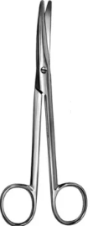
Tesoura mayo reta | 17cm | 2 | HB1802
Tesoura metzembaum curva com vídea | 17cm | 2 | HB2285 | PADRÃO MERCADO É 18 CM
Tesoura metzembaum reta com vídea | 17cm | 2 | HB2281 | PADRÃO MERCADO É 18 CM
Delicado da neurologia (REPOSIÇÃO)

Descolador yasargil curvo | 18,5 cm x 3 mm | 1 | HB1374-05
Descolador yasargil angulado | 18,5 cm x 4 mm | 1 | HB1374-06
Gancho Krayenbuhl 90º | 19 cm x 3 mm - 90º | 1 | HB1371-04 | 18,5CM
Gancho Hanken 2,5/ 90º | 19 cm x 2 mm - 90º | 1 | HB1425-01
Gancho Adson | 20 cm x 0,3 mm - 90º | 1 | HB1425-02
Ganchos Gillies | 18 cm x 3 mm | 1 | HB0960-01 | 2.5 MM
Micro Dissector Rombo 90º | 24 cm | 1 | HB1433-22 | 23 CM
Micro Dissector Krayenbuhl Rombo 90º | 19 cm x 2,5 mm - 90º | 1 | HB1371-01 | 18,5CM
Pinça Cushing c/ vídea | 17,5 cm x 2 cm | 1 | HB2012 | 1.8 X 17 CM
Pinça Cushing c/ dente de Rato | 18 cm x 3 mm | 1 | HB0392
Pean | 14 cm | 2 | HB0531
Porta Agulha Castroviejo Reto c/ Trava (liso) com vídea | 14,5 cm x 2 mm | 1 | HB2099-14 | 14CM
Pinça para Tumor Yasargil | 22 cm x 3 mm | 1 | HB0488-03
Pinça para Tumor Yasargil | 22 cm x 5 mm | 1 | HB0488-05
Pinça para Tumor Yasargil | 22 cm x 3 mm - 45º | 1 | 34-520-03
Porta Agulha Castroviejo Reto c/ Trava com vídea | 17 cm | 1 | HB2091-18 | PADRÃO 14, 18 OU 21 CM
Porta Agulha Castroviejo Reto c/ Trava com vídea | 18 cm | 1 | HB2101-18
Tesoura Metzenbaum Slim com vídea | 18 cm | 1 | HB2285F | CURVA OU RETA? COTADO CURVA
Tesoura Castroviejo Reta Titanium | 18 cm | 1 | 06-04-600T
Tesoura Yasargil Curva Aguda | 20 cm | 1 | HB7437-12
Tesouras Delicadas Yasargil Curva | 23 cm | 1 | HB7438-02
Tesouras Delicadas Yasargil Reta | 23 cm | 1 | HB7438-01
Container | 29CM X 29CM X 10CM | 1
Cesto |  | 1
Tapete |  | 1
Caixa de laminectomia (REPOSIÇÃO)

AFASTADOR AUTOSTÁTICO ARTICULADO-ROMBA | 4 X 4 DENTES ROMBOS DE 25MM, 31 CM | 1 | HB3221-02
AFASTADOR AUTOSTÁTICO ADSON | 5 X 4 DENTES ROMBOS DE 28MM, 325MM | 1 | HB3220-02 |  | 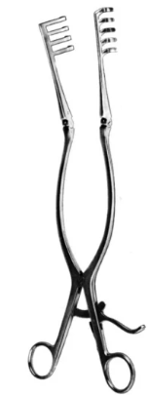
RETRATOR DE NERVO LOVE, ANGULADO A 45º | 16 CM X 6 MM | 1 | HB1415-02 | 18 CM
RETRATOR DE NERVOS LOVE, ANGULADO A 90º | 16 CM X 6 MM | 1 | HB1415-03 | 10 CM
AFASTADOR AUTOSTÁTICO (VERTEBRA) WEITLANER-BECKMANN, HASTES ARTICULADAS ROMBO | 3 X 4 DENTES ROMBOS DE 16MM, 14,5 CM | 1 | HB3210-02 | ROMBO ARTICULADO 13 CM
AFASTADOR AUTOSTÁTICO (VERTEBRA) WEITLANER-BECKMANN, HASTES ARTICULADAS ROMBO | 3 X 4 DENTES ROMBOS DE 17MM, 17 CM | 1 | HB3211-02 | ROMBO ARTICULADO 16.5 CM
AFASTADOR AUTOSTÁTICO (VERTEBRA) WEITLANER-BECKMANN, HASTES ARTICULADAS ROMBO | 3 X 4 DENTES ROMBOS DE 19MM, 22 CM | 2 | HB3212-02 | ROMBO ARTICULADO 20 CM
CÂNULA DE SUCÇÃO FRAZIER (FERGUSSON), ANGULADA | 18 CM X 4MM | 1 | HB2670-32
CÂNULA DE SUCÇÃO FRAZIER (FERGUSSON), ANGULADA | 18 CM X 3MM | 1 | HB2670-29
CÂNULA DE SUCÇÃO FRAZIER (FERGUSSON), ANGULADA | 18 CM X 2MM | 1 | HB2670-26
RUGINA COBB | 25 CM X 10MM | 1 | HB3634-10 | 28 CM
RUGINA COBB | 25 CM X 19MM | 1 | HB3634-19 | 28 CM
RUGINA COBB | 25 CM X 25MM | 1 | HB3634-25 | 28 CM
CURETA VOLKMANN, PONTA ANGULADA | 22 CM X 3,6MM | 1 | HB3598-10
CURETA VOLKMANN, PONTA ANGULADA | 22 CM X 4,4MM | 1 | HB3598-20
CURETA VOLKMANN, PONTA ANGULADA | 22 CM X 5,2MM | 1 | HB3598-10
CURETA VOLKMANN, PONTA ANGULADA | 22 CM X 6,8MM | 1 | HB3598-01
CURETA VOLKMANN, PONTA RETA | 22 CM X 3,6MM | 1 | HB3596-30
CURETA VOLKMANN, PONTA RETA | 22 CM X 4,4MM | 1 | HB3596-20
CURETA VOLKMANN, PONTA RETA | 22 CM X 5,2MM | 1 | HB3596-10
CURETA VOLKMANN, PONTA RETA | 22 CM X 6,8MM | 1 | HB3596-01
DISSECTOR PENFIELD | 20,5 CM | 2 | HB1401-04 | FIGURA 4? Ok
DISSECTOR DAVIS, DUPLO | 25 CM | 2 | HB1407-24
LÂMINA SCOVILLE, DENTEADA | 4 DENTES, 51 X 78 MM | 1 | HB1550-04
LAMINA TAYLOR PARA AFASTADOR SCOVILLE E SCOVILLE-HAVERFIELD | 3 DENTES, 38 X 44 MM, | 1 | HB1547-01
LAMINA TAYLOR PARA AFASTADOR SCOVILLE E SCOVILLE-HAVERFIELD | 4 DENTES, 47 X 67 MM | 1 | HB1547-02
PINÇA KERRISON DESMONTÁVEL, COM EJETOR, BOCA PARA CIMA A 90°, PLATAFORMA ESTREITA | 18 CM X 1MM | 1 | HB1486-01
PINÇA KERRISON DESMONTÁVEL, COM EJETOR, BOCA PARA CIMA A 90°, PLATAFORMA ESTREITA | 18 CM X 2MM | 1 | HB1486-82
PINÇA KERRISON DESMONTÁVEL, COM EJETOR, BOCA PARA BAIXO A 90°, PLATAFORMA ESTREITA | 18 CMX 1MM | 1 | NÃO COTAMOS | Não tem desmontável com boca para baixo
PINÇA KERRISON DESMONTÁVEL, COM EJETOR, BOCA PARA BAIXO A 90°, PLATAFORMA ESTREITA | 18 CM X 2 MM | 1 | NÃO COTAMOS | Não tem desmontável com boca para baixo
MARTELO HAJEK, 200G | 22 CM X 26MM | 1 | HB3689-27 | HAJEK 27 MM X 20 CM 160 GRAMAS
PINÇA CUSHING (TAYLOR), BAIONETA, DELICADA, COM EXTREMIDADE DISSECTORA | 18,5 CM / 1X2 DENTES | 2 | HB0399
PINÇA DE DISCO LOVE-GRUENWALD, BOCA ANGULADA PARA BAIXO A 30° | 18 CM / 3X10MM | 1 | HB1462-18
PINÇA DE DISCO LOVE-GRUENWALD, BOCA ANGULADA PARA BAIXO A 30° | 18 CM / 4X10MM | 1 | HB1472-18
PINÇA DE DISCO LOVE-GRUENWALD, BOCA ANGULADA PARA CIMA A 30° | 18 CM / 3X10MM | 1 | HB1461-18
PINÇA DE DISCO CUSHING, BOCA RETA | 18 CM / 2X10MM | 1 | HB1450-18
PINÇA GOIVA RUSKIN, DUPLA ARTICULAÇÃO, RETA | 18 CM X 5MM | 2 | HB3754
CESTO MEDIDA | 51 CM X 24 CM X 5CM | 1 | Y181.05F
Caixa de Crânio (Reposição)

afastador articulado ponta romba | 16 cm com 3:4 dentes | 2 | HB3211-02 |  | 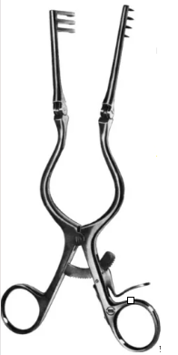
afastador articulado ponta romba | 21 cm com 3:4 dentes | 2 | HB3212-02 | 21 CM
afastador Weitlanner articulado ponta romba (autostático) | 14cm com 3:4 dentes | 2 | HB3193 | 13 CM
Aspirador frazier (angulado) | 19 cm x 2 mm | 1 | HB2670-26
Aspirador frazier (angulado) | 19 cm x 3 mm | 1 | HB2670-29
Aspirador frazier (angulado) | 19 cm x 4 mm | 1 | HB2670-32
descolador freer curvo (ponta dupla) | 18 cm x 5 mm | 2 | HB5603-04
descolador freer reto (ponta dupla) | 18 cm x 5 mm | 2 | HB5603 | ROMBO
formão Adson | 17 cm x 9 mm | 2 | HB3629-01
formão Key | 18 cm x 6 mm | 2 | HB3614-06 | PADRÃO 19 CM
Gancho Adson Rombo | 20 cm x 3 mm | 2 | HB1425-02
goiva Jansen reta | 18 cm x 4 mm | 2 | HB3768 | 4 MM X 17 CM
goiva Lekell angulado | 23 cm x 3 mm | 2 | HB3782 | MODELO ECHLIN QUE TEM AS MEDIDAS SOLICITADAS | 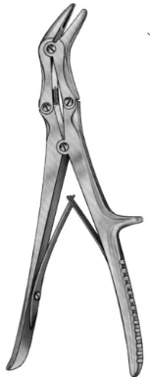
goiva Leksell stille reta | 24 cm x 7 mm | 2 | HB3758-08 | 8 MM X 24 CM | 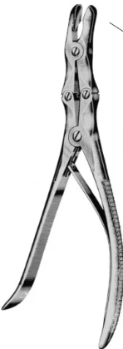
Pinça Kerrison 90º, desmontável, BOCA CIMA | 20 cm x 1 mm | 2 | HB1487-01
Pinça Kerrison 90º, desmontável, com ejetor boca p baixo | 20 cm x 2 mm | 2 | NÃO COTAMOS | Não tem desmontável com boca para baixo
Rugina Langenbeck | 19 cm x 15 mm | 2 | HB3600 | 17 MM X 19 CM
Rugina Joseph | 19 cm x 4 mm | 2 | HB3636 | 4 MM X 16.5 CM
Pinça Adson com dente | 12 cm | 2 | HB0385
Pinça Adson sem dente | 12 cm | 2 | HB0275
Caixas de septoplastia (reposição, temos 5 caixas) Precisa de mais caixas para não reprocessar

aspirador descolador Guilen (com mandril) | 18 cm | 4 | NÃO COTAMOS
aspirador Frazier angulado | 13 cm x 2 mm | 4 | HB2670-26
aspirador Frazier angulado | 13 cm x 3 mm | 4 | HB2670-29
aspirador Frazier angulado | 13 cm x 4 mm | 4 | HB2670-32
aspirador Frazier angulado | 13 cm x 5mm | 4 | HB2670-35
descolador freer | 18 cm x 5 mm | 4 | HB5603
Espéculo Nasal Cottle | 14 cm x 30 mm | 4 | HB5513-30
Espéculo Nasal Cottle #1 | 14 cm x 35 mm | 4 | HB5513-35
Espéculo Nasal Cottle#2 | 14 cm x 55 mm | 4 | HB5513-55
pinça adson brown | 12 cm | 5 | HB0386-01
pinça anatômica | 18 cm | 4 | HB0204
pinça backhaus bolinha | 13 cm | 12 | HB0788
pinça de biópsia Weil Blakesley p/ cima 45 º | 12 cm x 3,0 mm | 4 | HB5408
pinça dente de rato | 18 cm | 4 | HB0304
pinça Hartmann jacaré | 20 cm x 2 mm | 4 | HB5551 |  | 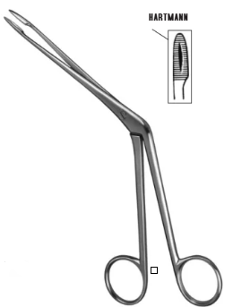
Pinça Takahashi ponta reta | 10 × 18 × 4 cm | 4 | HB5417 |  | 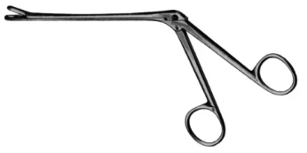
porta agulha Baby-Crile Wood com vídea | 14 cm | 4 | HB2215 | 15CM | 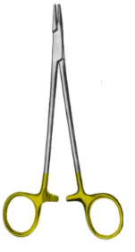
tesoura Heymann | 17 cm | 4 | HB1935 | 16,5CM | 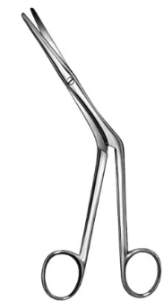
tesoura íris reta | 11, 5 cm | 5 | HB7458
Tesoura íris curva | 11, 5 cm | 5 | HB7459
tesoura Mayo reta | 17 cm | 5 | HB1793
tesoura Olivercrona com vídea | 12,5 cm x 18 mm | 5 | NÃO COTAMOS
tesoura cotle | 17 cm | 5 | HB1938 | 16,5CM
pinça cherron | 17 cm | 4 | HB 873 | 17CM NÃO É PADRÃO, O PADRÃO É 25CM
pinça bruenings | 16 cm x 6,6 mm | 4 | HB5548-01 | 19CM 7M | 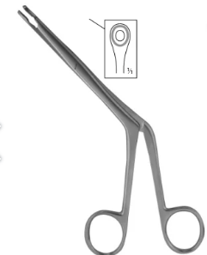
Pinça Jansen-Middleton | 19 cm | 4 | HB5574-01 |  | 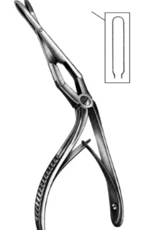
CONTAINER | 30X13X10 | 2
CESTO | Medida compatível c/ container | 2
amidalectomia (reposição) 6 CAIXAS
allis média reta | 19 cm x 0,5 mm | 3 | HB4303 |  | 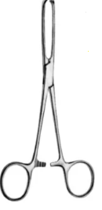
aspirador yankauer | 31 cm x 9 mm | 2 | HB2680 | 30CM
cureta beckmann nº1 | 22 cm x 13 mm | 2 | HB5704
cureta beckmann nº2 | 22 cm x 15 mm | 2 | HB5705 | 14,5CM
cureta beckmann nº3 | 22 cm x 17 mm | 2 | HB5706 | 17,5CM
descolador hurd duplo (ponta dupla) | 22 cm x 11 mm x 14 mm | 2 | HB6021 | 23CM 13MM X 9MM
pinça backhaus | 13 cm | 6 | HB0773 |  | 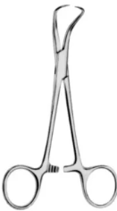
Pinça Bruenings | 19cm | 3 | HB5548-02
pinça Hartmann jacaré | 20 cm x 2 mm | 3 | HB5551
pinça moynihan curva | 19 cm | 3 | HB6001
Tesoura Heymann ANGULADA | 18cm | 4 | HB1935 | 16,5CM
CONTAINER | 30X13X10 | 3
CESTO | Medida compatível c/ container | 3
Caixa de mama e abdomen (reposição) | 4 CAIXAS
Tesoura mayo reta | 17 cm | 4 | HB1793
senn muller (ponta romba) | 18 cm | 2 Pares | HB3156 | 16CM
Tesoura iris curva | 13 cm | 4 | HB7459 | 11,5CM
tesoura iris reta | 13 cm | 4 | HB7458 | 11,5CM
tesoura metzembaum curva com vídea | 16 cm | 4 | HB2285F | 18CM
compasso |  | 2 | HB7373
areolotomo |  | 2 jogos | 51-278-32 | 32mm
 |  |  | 51-278-36 | 36mm
 |  |  | 51-278-42 | 42mm
pinça adson | 15cm | 4 | HB 385-15
CAIXA DE APENDICE ( reposição) | 12 CAIXAS
Afastador farabeuf | 17 cm grande | 06 PARES | HB3161 | 15CM
Pinça adson com dente | 12 cm | 6 | HB0385
Pinça adson sem dente | 12 cm | 6 | HB0275
pinça allis | 15cm | 8 | HB4302 | PADRÃO 15 CM
pinça anatomica | 18CM | 6 | HB0204
pinça backaus | 15cm | 16 | HB0774 |  | 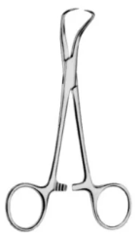
pinça Stille-Barraya 5 dentes | 20 cm avulsa | 3 | HB406-20
pinça dente de rato | 18cm | 8 | HB0304
pinça mosquito curvo | 12 cm | 5 | HB0515
pinça mosquito reto | 12 cm | 5 | HB0510
tesoura Mayo stile curva | 17 cm | 5 | HB1804
tesoura Mayo stile reta | 17 cm | 5 | HB1802
tesoura Metzembaum curva com vídea | 17 cm | 5 | HB2285 | 18CM
tesoura Metzembaum reta com vídea | 17 cm | 5 | HB2281 | 18CM
CAIXA DE SAFENA (REPOSIÇÃO) | 7 CAIXAS
pinça adson com dente | 12 cm | 5 | HB 0385
pinça adson sem dente | 12 cm | 5 | HB0275
pinça anatômica | 18 cm | 5 | HB0204
pinça backhaus | 13 cm | 6 | HB0773
pinça dente de rato | 18 cm | 4 | HB0304
pinça Kelly curva | 14 cm | 4 | HB0602
pinça Kelly curva | 16 cm | 4 | HB0604
Tesoura Mayo curva | 15 cm | 5 | HB1797
tesoura metzembaum curva com vídea | 15 cm | 4 | HB2284 | 14,5CM
tesoura metzembaum curva com vídea | 18 cm | 4 | HB2285
Pequena cirurgia (reposição) | 20 CAIXAS
Pinça Anatômica | 16cm | 10 | HB0203
Pinça Backhaus | 13cm | 10 | HB0773
Pinça dente de rato | 16cm | 10 | HB0303
cheron | 24 cm | 10 | HB0873
tesoura mayo reta | 17 cm | 10 | HB1793
Tesoura Mayo curva | 17 cm | 10 | HB1798
Tesoura Metzembaum Slim | 17cm | 10 | HB1886 | CURVA /RETA? | 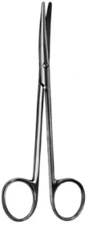
Tesoura de Íris curva | 12cm | 10 | HB7459
Tesoura de Íris reta | 12cm | 10 | HB7458
Tesoura Spencer Reta (retirada de pontos) | 12 cm | 10 | HB1949 |  | 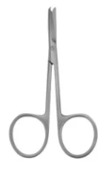
Tesoura Metzembaum reta com vídea | 17cm | 5 | HB2281
Pinça Allis | 16cm | 5 | HB4302
Pinça Allis | 18cm | 4 | HB4303 | 19CM
CONTAINER | 30X13X10 | 6
Cestos |  | 6
GINECOLOGIA (REPOSIÇÃO)
Histerômetro | 28 cm | 4 | HB4921-01 | 32cm
Pinça Pozzi | 24 cm | 4 | 20-542-25 | 25CM | 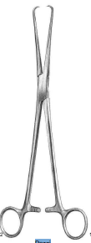
Metzenbaun reta com vídea | 17 cm | 2 | HB2281 | 18CM
Metzenbaun curva com vídea | 17 cm | 2 | HB2285 | 18CM
Espéculo Vaginal | Grande | 4 | HB4823 | 110X40MM | 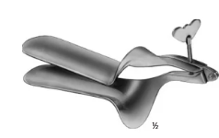
Espéculo Vaginal | Médio | 6 | HB4822 | 100X35MM
Pinça Cheron P/ CAIXAS E CATETERISMO |  | 10 | HB0873
Vela hegar 1,0 com argola |  | 3 | 60.0410.01 |  | 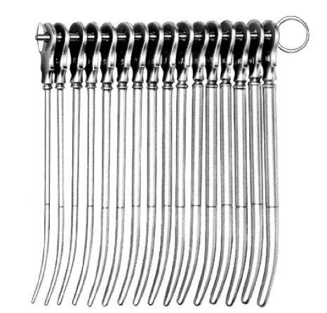
Vela hegar 1,5 com argola |  | 3 | 60.0351.01 | SEM ARGOLA | 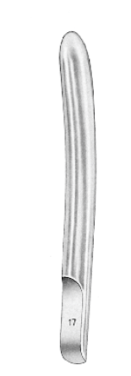
Vela hegar 2,0 com argola |  | 3 | 60.0410.02
Vela hegar 2,5 com argola |  | 2 | 60.0351.02 | SEM ARGOLA
Vela hegar 3,0 com argola |  | 2 | 60.0410.03
Vela hegar 3,5 com argola |  | 2 | 60.0351.03 | SEM ARGOLA
Vela hegar 4,0 com argola |  | 2 | 60.0410.04
Vela hegar 4,5 com argola |  | 2 | 60.0351.04 | SEM ARGOLA
Vela hegar 5,0 com argola |  | 2 | 60.0410.05
Vela hegar 5,5 com argola |  | 2 | 60.0351.05 | SEM ARGOLA
Vela hegar 6,0 com argola |  | 2 | 60.0410.16
Vela hegar 6.5 com argola |  | 3 | 60.0351.06 | SEM ARGOLA
REPOSIÇÃO NACIONAIS
Espéculo pitanga retal | QK.665.13 13cm | 3 | NÃO COTAMOS
Afastador farabeuf | 09cm PEQUENO | 10 PARES | HB3160 | 12CM
EH40 - Angelita | 26cm x 5cm | 1 | NÃO COTAMOS
Aspirador descolador de amigdala | 20 cm x 3 mm | 3 | NÃO COTAMOS
Ortopedia
goiva stille REF KLS: 23-897-23-07 | 22cm | 2 | HB3758-23 | 23CM
goiva luer REF KLS: 23-846-17-07- | 18,5 cm | 2 | HB3759 | 17CM | 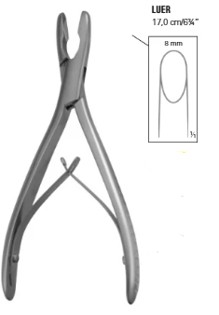
goiva SEMB REF KLS: 23895-22-07 |  | 2 | HB3780 | 22CM | 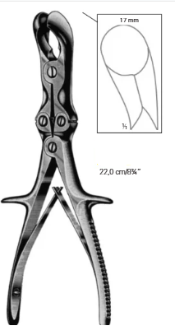
goiva stille luer REF KLS: 23-910-22-07 |  | 2 | HB3756 | 22CM
gancho gillies ref KLS: 28-209-18-07 |  | 2PARES | HB0960-01
GANCHO kaye ref KLS: 28-215-03-07 |  | 2 PARES | HB2900-01 | 13,5CM
pinça faure | 22 cm | 5 | HB0739
Kit Curativos/ retirada de pontos /cateterismo
Pinça anatomica | 15 cm | 5 | HB0202 | 14,5CM
Pinça anatomica com dente | 14 cm | 5 | HB0302 | 14,5CM
Pinça adson com dente | 12 cm | 5 | HB0385
tesoura iris reta | 12 cm | 5 | HB7458
pinça cherron | 24 cm | 5 | HB0873
pinça kelly reto | 14 cm | 5 | HB0601
Tesoura mayo reta | 14 cm | 5 | HB1791 | 14,5CM
Caixa de MICROENDONASAL | REFERENCIA
TESOURA HERMAN - KNIGHT NASAL SCISSORS, 175 MM | OK350R | 3 | HB1935
ELEVADOR COTTLE, CURVADO - SHARP/SHARP 200 MM | OL155R | 2 | HB5614 | 22CM
ELEVADOR FREER - SHARP/BLUNT 185 MM | OL154R | 2 | HB5603-04 | 19,5CM
ELEVADOR COTTLE DBEND 200 MM | OL152R | 2 | HB5613
RASPADOR FREER CURVADO SHARP 190 MM | OL162R | 2 | HB5601
TESOURA NASAL STR 130 MM | OK560R | 3 | HB5460
WEIL-BLAKESELEY RONGEUR | OK507R | 1 | HB5403 | 19CM 4,8MM | 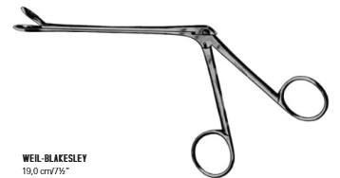
KERRISON 90 GRAUS | FK948R | 3 | HB1486-01 |  | 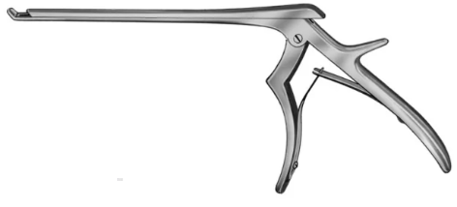
ANTRUM PUNCH 100 MM | OK580R | 3 | HB5458-01 |  | 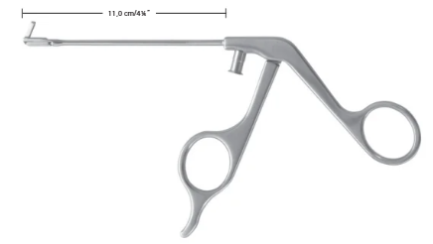
ANTRUM PUNCH 100 MM - RIGHT | OK581R | 3 | HB5458-02
ANTRUM PUNCH 100 MM - LEFT | OK582R | 3 | HB5458-03
ANTRUM PUNCH RIGHT FORW | OK583R | 3 | NÃO COTAMOS
ANTRUM PUNCH LEFT FORW | OK584R | 3 | NÃO COTAMOS
ESPECULO NASAL COTTLE SI.2 | OK106R | 3 | HB5513-35 | 35MM
ESPECULO NASAL COTTLE SI.3 | OK107R | 3 | HB5513-55 | 55MM
ESPECULO NASAL COTTLE SI.4 | OK108R | 3 | HB5513-70 | 70MM
GIRAFFE FÓRCEPS 120 MM | OK620R | 3 | HB5441 |  | 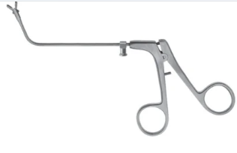
GRASPING FÓRCEPS 100 MM | OK680R | 3 | NÃO COTAMOS
ADSON BROW | BD700R | 3 | HB386-01
BACKAUS BOLINHA | BF464R | 6 | HB0786
PORTA AGULHA HEGAR MAYO | BM065R | 3 | HB2201
TESOURA METZENBAUM 180 MM | BC606R | 3 | HB1852 | CURVA R/R
TESOURA METZENBAUM BABY | BC603R | 3 | HB1851 | CURVA R/R
GANCHO MAYO 140 MM | BF493R | 3 | HB9100-01
ASPIRADOR FRAZIER 180 MM | GF923R | 3 | HB2670-29 | 130 MM ÁREA TRABALHO
ASPIRADOR FRAZIER ANGULADO 180 MM | GF925R | 3 | HB2670-35 | 130 MM ÁREA TRABALHO
ASPIRADOR CANNULA 190 MM | GF917R | 3 | HB2668-12 | 21cm 4MM
ASPIRADOR FERGUSSON 180 MM | GF933R | 3 | HB2672-12 |  | 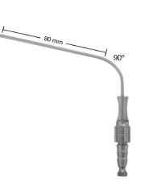
ASPIRADOR ADSON 165 MM | GF918R | 3 | HB2665-09
TESOURA IRIS RETA 110 MM | BC004R | 3 | HB7458
TESOURA IRIS CURVA 115 MM | BC005R | 3 | HB7459
HARTMANN NASAL 185 MM | OK245R | 3 | HB5551 |  | 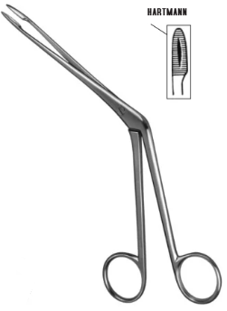
CURETA SINUSITE 190 MM | FK654R | 3 | HB5682-12
PROVE OSTIUM | BN175R | 3 | HB5649
Urologia Reposição
Pinça Allis | 16cm | 4 | HB4302 | PADRÃO 15 CM
Pinça Allis | 18cm | 4 | HB4303 | PADRÃO 19 CM

